セグメントシート
※平成３１年以降の表記は、新元号に読み替えることとする。
 |  |  |  |  |  |  |  |  |  |  |  |  |  |  |  |  |  |  |  | 事業番号 |  |  |  |  |  | 0024 |  | - | 03
平成３１年度セグメントシート |  |  |  |  |  |  |  |  |  |  |  |  |  |  |  |  |  |  | （ | 教職員支援機構 |  |  |  |  |  |  |  |  |  | ）
セグメント名 |  |  | 業務経費（指導助言） |  |  |  |  |  |  |  |  |  |  | 担当部局庁 |  |  | 総合教育政策局 |  |  |  |  |  |  | 作成責任者
事業開始年度 |  |  | 平成１３年度 |  |  |  | 事業終了 （予定）年度 |  |  |  | 終了予定なし |  |  | 担当課室 |  |  | 教育人材政策課 |  |  |  |  |  |  | 教育人材政策課長 柳澤 好治
会計区分 |  |  | 一般会計
セグメント単位の 考え方 |  |  | 法人単位の財務諸表におけるセグメントとする。
根拠法令 （具体的な 条項も記載） |  |  | 独立行政法人教職員支援機構法 第三条、第十条 |  |  |  |  |  |  |  |  |  |  | 関係する計画、 通知等 |  |  | 教育振興基本計画（平成30年6月15日閣議決定） 中期目標（文部科学大臣指示） 中期計画（文部科学大臣認可）
主要政策・施策 |  |  | - |  |  |  |  |  |  |  |  |  |  | 主要経費 |  |  | その他の事項経費
事業目的 （目指す姿を簡潔に。3行程度以内） |  |  | 校長、教員その他の学校教育関係職員に対し、研修の実施、職務を行うに当たり必要な資質に関する調査研究及びその成果の普及その他の支援を行うことにより、これらの者の資質の向上を図ることを目的とする。
事業概要 （5行程度以内。別添可） |  |  | 学校教育関係職員に対する研修に関する指導、助言及び援助を行う。
実施方法 |  |  | 交付
予算額・ 執行額 （単位:百万円） |  |  |  |  |  |  |  |  | 28年度 |  |  | 29年度 |  |  |  | 30年度 |  |  |  |  | 31年度 |  |  |  | 32年度要求
 |  |  | 経常収益 | 予算額：運営費交付金 |  |  |  |  | 605 |  |  | 561 |  |  |  | 521 |  |  |  |  | 365 |  |  |  | -
 |  |  |  | 執行額 | 運営費交付金 |  |  |  | 583 |  |  | 512 |  |  |  | 443
 |  |  |  |  | 補助金等 |  |  |  | 0 |  |  | 0 |  |  |  | 0
 |  |  |  |  | その他 |  |  |  | 22 |  |  | 38 |  |  |  | 31
 |  |  |  |  | 計 |  |  |  | 605 |  |  | 550 |  |  |  | 474
 |  |  |  | 運営費交付金収益の割合 |  |  |  |  | 96.4% |  |  | 93.1% |  |  |  | 93.5%
 |  |  |  | 運営費交付金収益化基準 |  |  |  |  | 業務達成基準 |  |  | 業務達成基準 |  |  |  | 業務達成基準 |  |  |  |  | 業務達成基準
 |  |  | 経常費用 | 予算額 |  |  |  |  | - |  |  | -
 |  |  |  | 執行額 |  |  |  |  | 513 |  |  | 560 |  |  |  | 410
 |  |  |  | 執行率 |  |  |  |  | #VALUE! |  |  | #VALUE! |  |  |  | -
平成3１・32年度予算内訳 （単位：百万円） |  | 歳出予算目 |  |  |  | 31年度当初予算 |  |  |  | 32年度要求 |  |  | 主な増減理由
 |  | 独立行政法人教職員支援機構運営費交付金 |  |  |  | 365 |  |  |  | - |  |  | ※金額は単位未満四捨五入して記載していることから、合計が一致しない場合がある

 |  | 計 |  |  |  | 365 |  |  |  | -
成果目標及び 成果実績 （アウトカム） |  |  | 定量的な成果目標 |  |  |  |  |  | 成果指標 |  |  |  |  |  | 単位 |  | 28年度 |  | 29年度 |  |  | 30年度 |  | 中間目標 |  |  | 目標最終年度
 |  |  |  |  |  |  |  |  |  |  |  |  |  |  |  |  |  |  |  |  |  |  |  | - |  | 年度 | - |  | 年度
 |  |  | - |  |  |  |  |  | - |  |  |  |  | 成果実績 |  |  | - |  | -
 |  |  |  |  |  |  |  |  |  |  |  |  |  | 目標値 |  |  | - |  | - |  |  |  |  | - |  |  | -
 |  |  |  |  |  |  |  |  |  |  |  |  |  | 達成度 | ％ |  | - |  | -
根拠として用いた 統計・データ名 （出典） |  |  | -

成果目標及び成果実績（アウトカム）欄についてさらに記載が必要な場合はチェックの上【別紙１】に記載 |  |  |  |  |  |  |  |  |  |  |  |  |  |  |  |  |  |  |  |  |  |  | チェック
定量的な成果目標の設定が困難な場合 | 定量的な目標が設定できない理由及び定性的な成果目標 |  | 定量的な目標が設定できない理由 |  |  |  |  |  |  |  |  |  |  |  | 定性的な成果目標と28～30年度の達成状況・実績

 |  |  | 関係諸機関等との調整や、要望等に柔軟に対応することが重要であり数値化することは難しいため。 |  |  |  |  |  |  |  |  |  |  |  | 教員の養成・採用・研修に関わる関係諸機関をつなぐネットワークを構築するため、下記に示す代替目標を継続して実施することで拡充している。

 | 事業の妥当性を検証するための代替的な達成目標及び実績 |  | 代替目標 |  |  |  |  |  | 代替指標 |  |  |  |  |  | 単位 |  | 28年度 |  | 29年度 |  |  | 30年度 |  | 中間目標 |  |  | 目標最終年度
 |  |  |  |  |  |  |  |  |  |  |  |  |  |  |  |  |  |  |  |  |  |  |  | - |  | 年度 | - |  | 年度
 |  |  | 協議会・指標・教員研修計画等に関する相談窓口の設置 |  |  |  |  |  | 相談窓口の相談件数 |  |  |  |  | 実績 | 件 |  | - |  | 95 |  |  | 8 |  | - |  |  | -
 |  |  |  |  |  |  |  |  |  |  |  |  |  | 目標値 | 件 |  | - |  | - |  |  | - |  | - |  |  | -
 |  |  |  |  |  |  |  |  |  |  |  |  |  | 達成度 | ％ |  | - |  | - |  |  | - |  | - |  |  | -
 | 事業の妥当性を検証するための代替的な達成目標及び実績 |  | 代替目標 |  |  |  |  |  | 代替指標 |  |  |  |  |  | 単位 |  | 28年度 |  | 29年度 |  |  | 30年度 |  | 中間目標 |  |  | 目標最終年度
 |  |  |  |  |  |  |  |  |  |  |  |  |  |  |  |  |  |  |  |  |  |  |  | - |  | 年度 | - |  | 年度
 |  |  | オンラインによる研修機会の提供 |  |  |  |  |  | 校内研修動画タイトル数 |  |  |  |  | 実績 | ﾀｲﾄﾙ |  | 14 |  | 46 |  |  | 27 |  | - |  |  | -
 |  |  |  |  |  |  |  |  |  |  |  |  |  | 目標値 | ﾀｲﾄﾙ |  | - |  | - |  |  | - |  | - |  |  | -
 |  |  |  |  |  |  |  |  |  |  |  |  |  | 達成度 | ％ |  | - |  | - |  |  | - |  | - |  |  | -
 | 事業の妥当性を検証するための代替的な達成目標及び実績 |  | 代替目標 |  |  |  |  |  | 代替指標 |  |  |  |  |  | 単位 |  | 28年度 |  | 29年度 |  |  | 30年度 |  | 中間目標 |  |  | 目標最終年度
 |  |  |  |  |  |  |  |  |  |  |  |  |  |  |  |  |  |  |  |  |  |  |  | - |  | 年度 | - |  | 年度
 |  |  | 教職大学院等の大学との連携推進 |  |  |  |  |  | 教職大学院との連携協定数 |  |  |  |  | 実績 | 大学 |  | 18 |  | 12 |  |  | 9 |  | - |  |  | -
 |  |  |  |  |  |  |  |  |  |  |  |  |  | 目標値 | 大学 |  | - |  | - |  |  | - |  | - |  |  | -
 |  |  |  |  |  |  |  |  |  |  |  |  |  | 達成度 | ％ |  | - |  | - |  |  | - |  | - |  |  | -
活動指標及び 活動実績 （アウトプット） |  |  | 活動指標 |  |  |  |  |  |  |  |  |  |  |  | 単位 |  | 28年度 |  | 29年度 |  |  | 30年度 |  | 31年度 活動見込 |  |  | 32年度 活動見込
 |  |  | 【指導、助言、援助の実施】 ①事前研修用ビデオ及び講義ビデオ（ダイジェスト版）のインターネット配信 |  |  |  |  |  |  |  |  |  |  | 活動実績 | タイトル |  | 40 |  | 60 |  |  | 87 |  | - |  |  | -
 |  |  |  |  |  |  |  |  |  |  |  |  |  | 当初見込み | タイトル |  | 40 |  | 60 |  |  | 80 |  | 100 |  |  | 100
活動指標及び 活動実績 （アウトプット） |  |  | 活動指標 |  |  |  |  |  |  |  |  |  |  |  | 単位 |  | 28年度 |  | 29年度 |  |  | 30年度 |  | 31年度 活動見込 |  |  | 32年度 活動見込
 |  |  | 【指導、助言、援助の実施】 ②実践事例集など研修教材（冊子）の作成・提供 |  |  |  |  |  |  |  |  |  |  | 活動実績 | 件 |  | 1 |  | 1 |  |  | 1 |  | - |  |  | -
 |  |  |  |  |  |  |  |  |  |  |  |  |  | 当初見込み | 件 |  | 1 |  | 1 |  |  | 1 |  | 1 |  |  | 1
活動指標及び 活動実績 （アウトプット） |  |  | 活動指標 |  |  |  |  |  |  |  |  |  |  |  | 単位 |  | 28年度 |  | 29年度 |  |  | 30年度 |  | 31年度 活動見込 |  |  | 32年度 活動見込
 |  |  | 【指導、助言、援助の実施】 ③教員研修モデルカリキュラム開発プログラムによる研修カリキュラムの開発・提供（平成28年度より研修プログラム開発事業） |  |  |  |  |  |  |  |  |  |  | 活動実績 | 件 |  | 31 |  | 38 |  |  | 40 |  | - |  |  | -
 |  |  |  |  |  |  |  |  |  |  |  |  |  | 当初見込み | 件 |  | 31 |  | 38 |  |  | 40 |  | 33 |  |  | 33
単位当たり コスト |  |  | 算出根拠 |  |  |  |  |  |  |  |  |  |  |  | 単位 |  | 28年度 |  | 29年度 |  |  | 30年度 |  | 31年度活動見込
 |  |  | - |  |  |  |  |  |  |  |  |  |  | 単位当たり コスト | - |  | - |  | - |  |  | - |  | -
 |  |  |  |  |  |  |  |  |  |  |  |  |  | 計算式 | - |  | - |  | - |  |  | - |  | -
独法等所管部局による点検・改善
 |  | 項 目 |  |  |  |  |  |  |  |  |  |  |  |  |  | 評 価 |  | 評価に関する説明
国費投入の必要性 |  | 事業の目的は国民や社会のニーズを的確に反映しているか。 |  |  |  |  |  |  |  |  |  |  |  |  |  | ○ |  | 教職員支援機構は、国として行うべき校長、教員などの学校教育関係職員に対する研修等を行う目的で設置されており、過去の閣議決定においても、機能強化を進めることとされている。
 |  | 地方自治体、民間等に委ねることができない事業なのか。 |  |  |  |  |  |  |  |  |  |  |  |  |  | ○ |  | 教職員支援機構は、養成・採用・研修の一体改革を担う新たなミッションを実現するために、従来の直営型の研修機能に加え、研修の高度化・体系化、調査研究、全国の教育委員会や大学との連携協同などを担う研修のナショナルセンターとしての役割・機能を果たしている。 各地域において、中心的な役割を担う校長・副校長・教頭等を対象に、学校の適切な運営や高度で専門的な知識等を修得することを目的とした研修や、喫緊の様々な重要課題について、各教育委員会が行う研修等の講師や企画・立案等を担う指導者を養成することを目的とした研修を行っており、自治体や民間で実施するのは困難である。
 |  | 政策目的の達成手段として必要かつ適切な事業か。政策体系の中で優先度の高い事業か。 |  |  |  |  |  |  |  |  |  |  |  |  |  | ○ |  | 学校教育関係職員に対し、研修の実施、職務を行うにあたり必要な資質に関する調査研究及びその成果の普及その他の支援を行うことにより、これらの者の資質の向上を図ることは、優先度の高い重要な事業である。
事業の効率性 |  | 競争性が確保されているなど支出先の選定は妥当か。 |  |  |  |  |  |  |  |  |  |  |  |  |  | ○ |  | 平成30年度の一者応札又は一者応募の件数は2件、15百万円であった。また、調達規模に応じ競争参加資格要件を必要最小限にするため、事前に市場調査を十分に行うなど、一者応札の状況が改善されるよう、今後も検討していく。 一般競争契約等の実施に当たっては、競争参加資格要件の緩和、仕様内容の見直しや公告期間の延長（従前の原則10日以上から20日以上を確保）等を実施し、競争性の確保に努めている。 また、競争性のない随意契約については、真にやむを得ないもの以外はない。
...
 | 事業の妥当性を検証するための代替的な達成目標及び実績 |  | 代替目標 |  |  |  |  |  | 代替指標 |  |  |  |  |  | 単位 |  | 28年度 |  | 29年度 |  |  | 30年度 |  | 中間目標 |  |  | 目標最終年度
 |  | 所管府省名 | 事業番号 |  |  |  |  | 事業名

点検・改善結果 |  | 点検結果 | 支出先等については、業務実績報告書等における随意契約見直し計画の状況等により、その内容を把握している。 随意契約によることが真にやむを得ないもの以外は全て一般競争契約等の競争性のある契約方式への移行が完了されている。 システム等の保守契約方法、定期刊行物等の購入、旅費支給制度の見直しや研修会場の集約化を行ったことにより、経費節減・効率化が図られ、一般管理費及び業務経費とも削減目標を達成した。 さらに、平成２５年１２月の閣議決定における指摘事項を踏まえ、（１）物品の共同調達（２）間接事務の共同実施（３）職員研修について、（独）国立特別支援教育総合研究所（独）国立青少年教育振興機構（独）国立女性教育会館と引き続き共同して実施することで、経費削減及び業務の効率化が図られている。
 |  | 改善の 方向性 | 文部科学大臣に認可された第5期中期計画に基づき策定された年度計画に沿って各事業を着実に実施する。 また、引き続き業務の効率化に努めるとともに、「独立行政法人における調達等合理化の取組の推進について」（平成27年5月25日総務大臣決定）に基づく取組を着実に実施する。
備考
資金の流れ （資金の受け取り先が何を行っているかについて補足する） （単位：百万円） |  |  | ※平成30年度実績を記入。執行実績がない新規事業、新規要求事業については現時点で予定やイメージを記入。
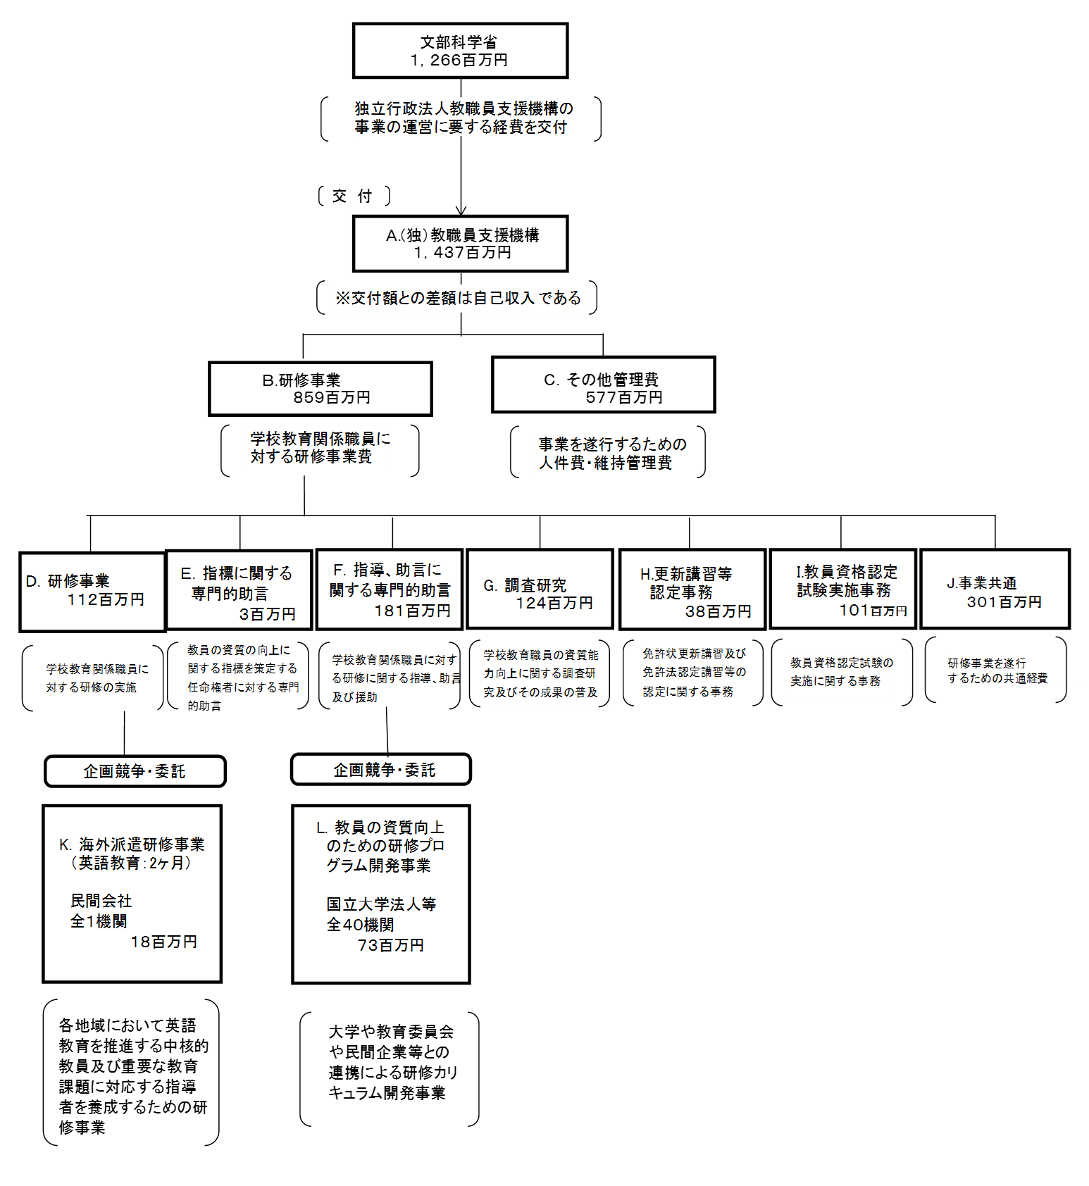
 |  |  | なお、金額は単位未満四捨五入して記載していることから、合計が一致しない場合がある。
...

